EJEMPLOS
PORTADOCUMENTOS |  | SOPORTE PANTALLA | APOYAPIES | COJIN ERGONOMICO
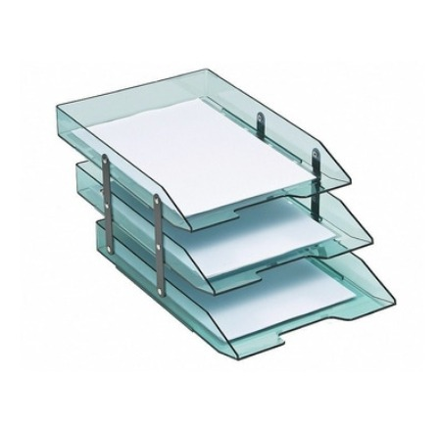
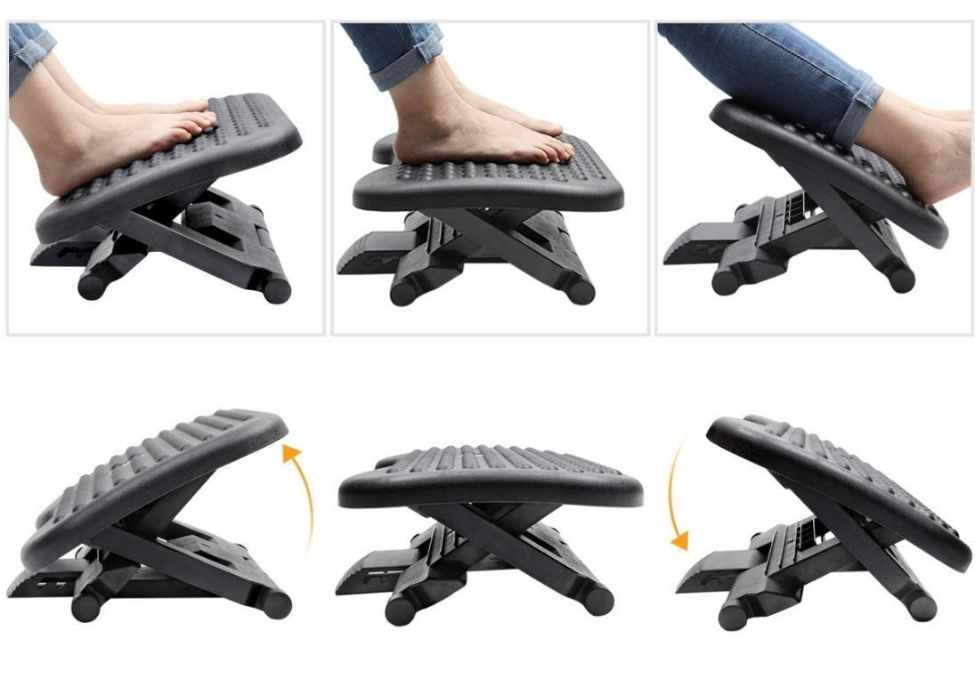

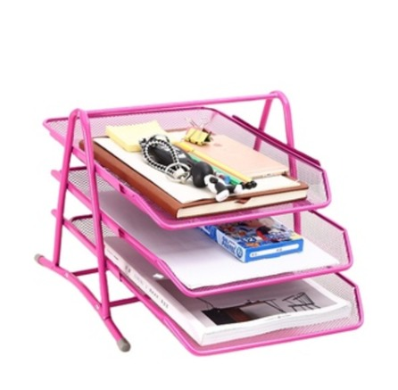

 | NOTA: 5 SOPORTES DOBLE PANTALLA

